รอบที่ 1
ปัญหาที่พบจากการใช้โปรแกรม Training & สิ่งที่ต้องการเพิ่มเติม

Training assign
1. ช่อง Status ขึ้นเป็นคำว่า "Status" สำหรับ Course set, Course type >>> พี่นายแก้ไขแล้ว
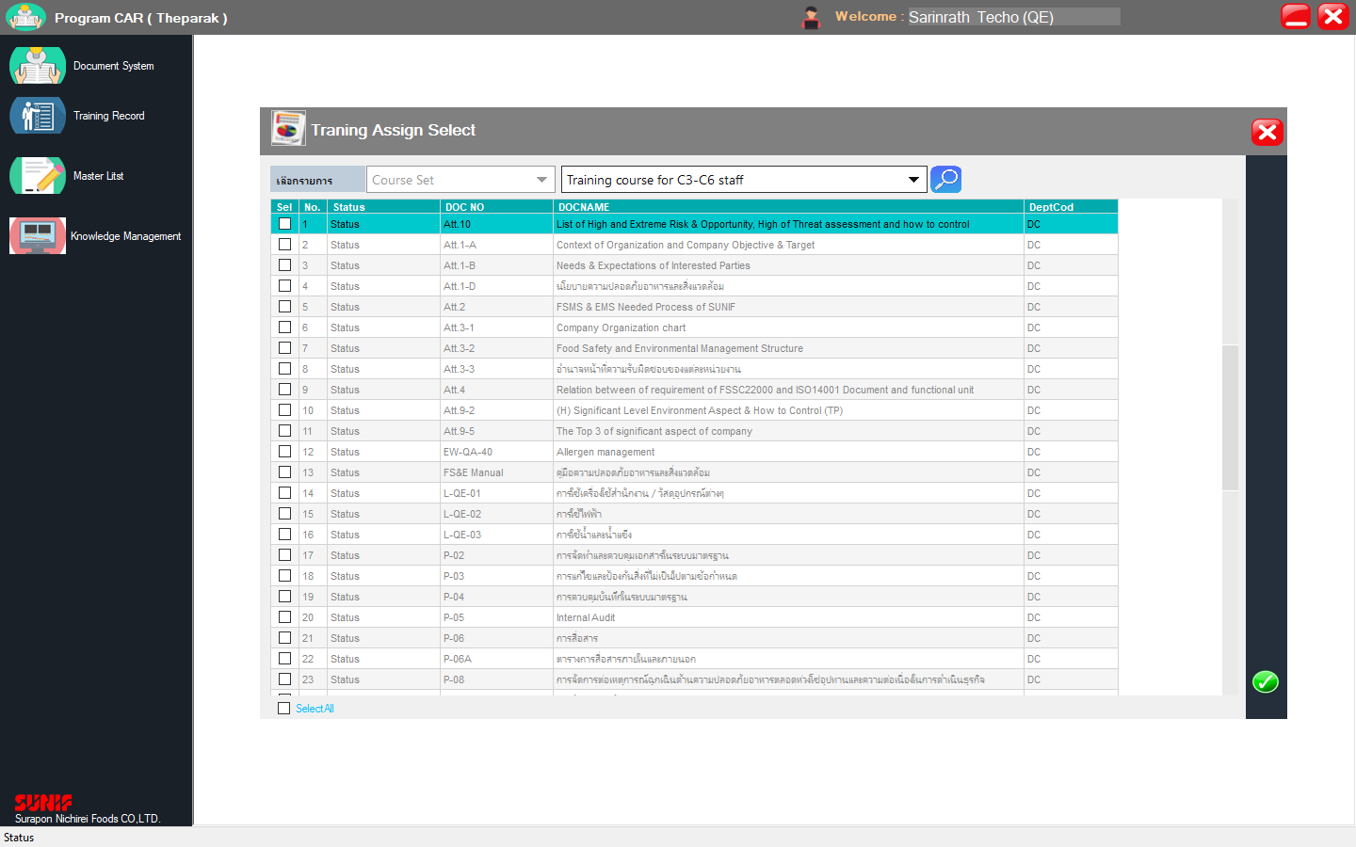

2. ยังคงกดคอร์สเดิมที่เคยนำเข้าได้ แต่ว่าพอ add เพิ่มไป คอร์สนั้นจะต้องลงข้อมูลของการอบรมใหม่ทั้งหมด (รายละเอียดของผู้อบรม วิธีการอบรม ฯลฯ) >>> พี่นายแก้ไขแล้ว

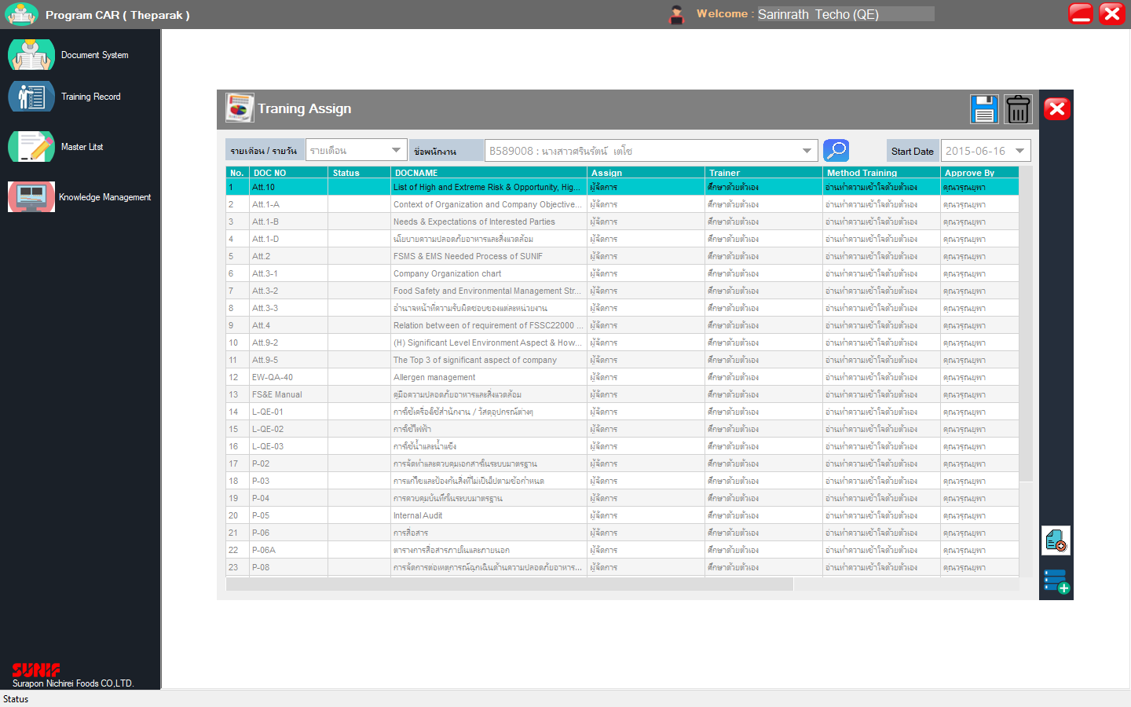
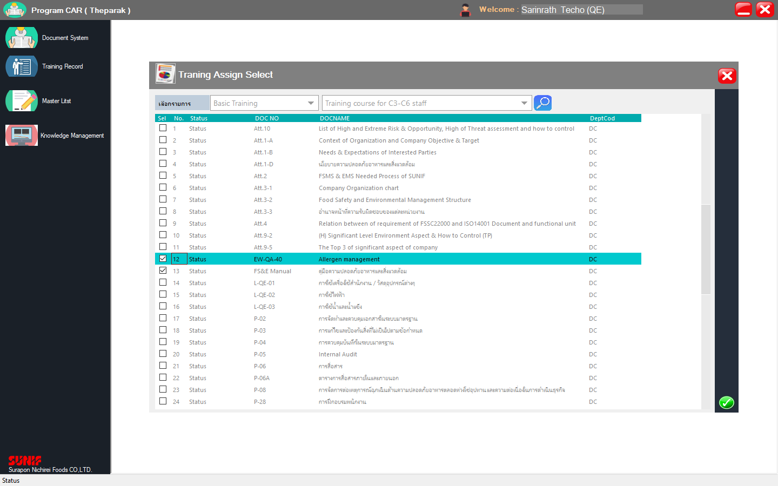
ลองกด EW-QA-40, FS&E Manual เพิ่มอีกครั้ง

รายละเอียดของผู้อบรม วิธีการอบรม ฯลฯ หายไปเลย

3. Course type "Procedure" ยังพบคอร์สที่ยกเลิกไปแล้ว, "ทุกประเภท" พบคอร์สที่เป็นเฉพาะฝ่ายปรากฎด้วย

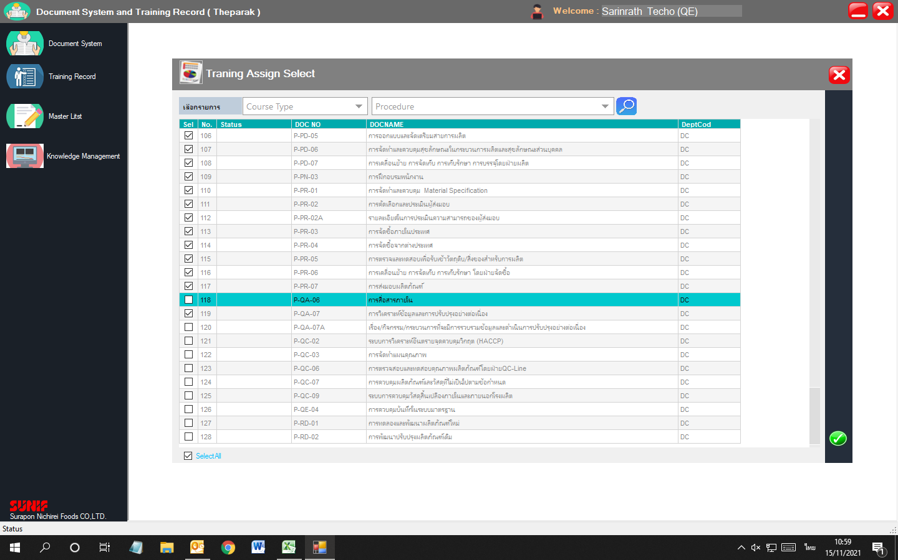
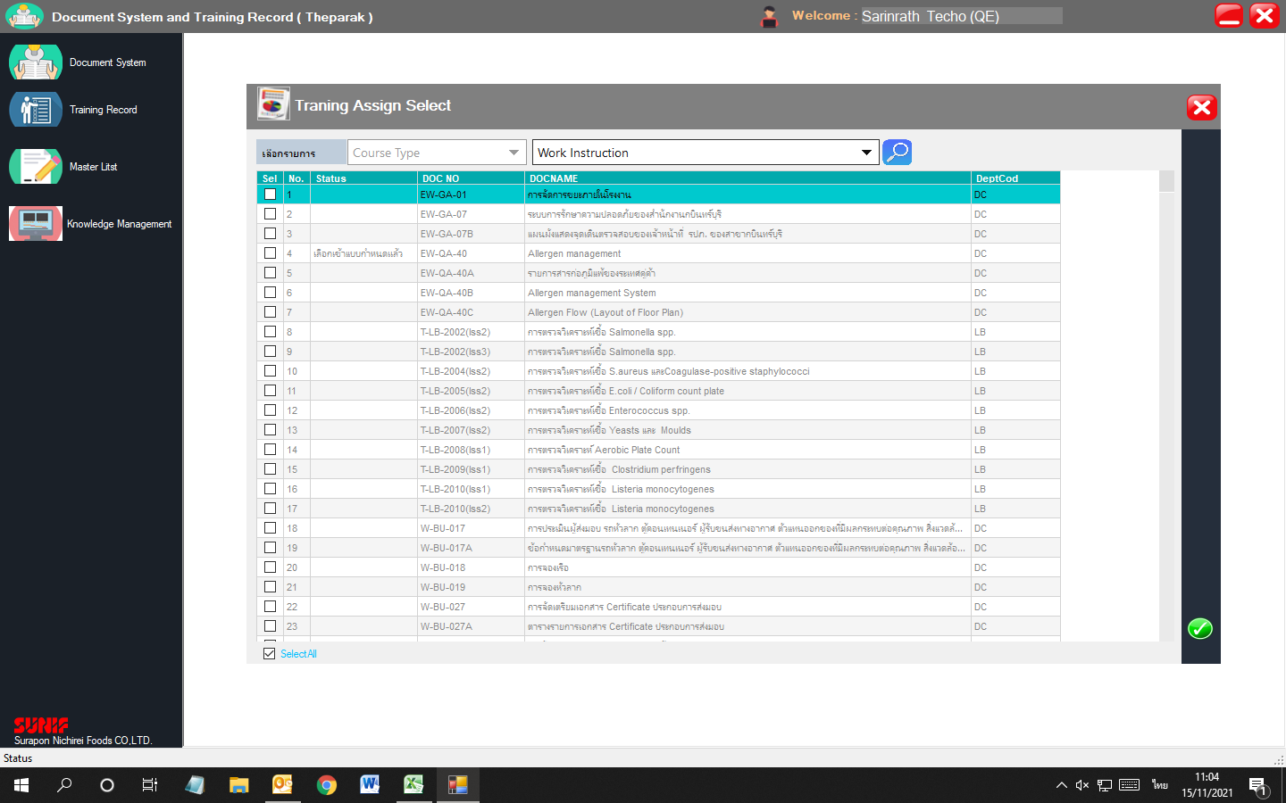

4. สัญลักษณ์ของ Add course กับ Copy assign to มันคล่ายกันเกินไป อาจทำให้เข้าใจผิดได้ (สามารถเพิ่มคำอธิบายได้หรือไม่)

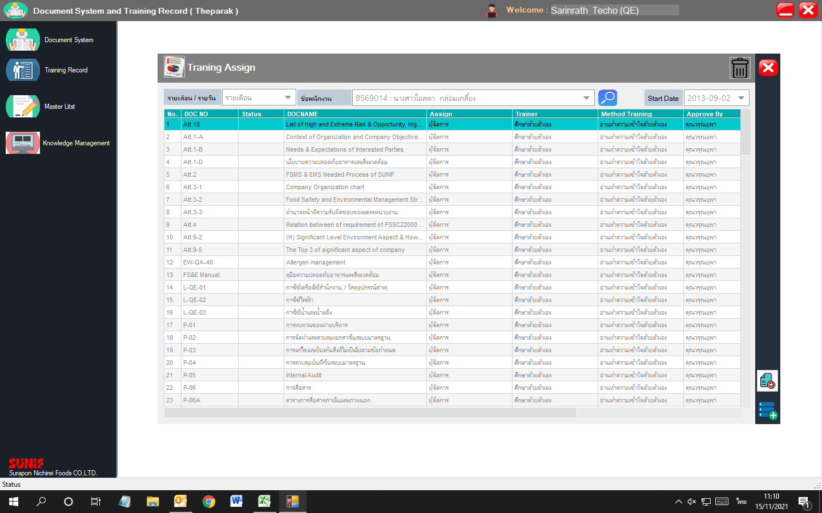

Training History
1. หัวข้อไม่ถูกต้อง --- หัวข้อหน้าต่างและวันที่ฝึกอบรม
2. ปุ่มกด Delete/Report กดแล้วไม่มีอะไรเกิดขึ้น | ---- Report พอยังไม่ได้รับการอนุมัติ ผลจะลงว่า "ไม่ผ่าน"
เอาปุ่ม Delete ออก
หมายเหตุ: สอบถามว่าปุ่ม Delete มีวัตถุประสงค์ไว้ทำอะไรคะ เนื่องจากว่าในประวัติการฝึกอบรมคอร์สที่ต้องฝึกมันต้องขึ้นตามที่เรา Assign ไว้อยู่แล้ว
หากเป็นตามที่พี่นายเคยบอกจาก BU สำหรับน้องคิดว่าคอร์สที่เคย assign ไปผิดแล้วได้บันทึกประวัติอบรมบ้างแล้ว มันไม่มีผลต่อภาพรวมของประวัตินะคะ
เนื่องจากว่าปัจจุบันคอร์สนั้น ได้ลบออกจากการ assign เรียบร้อยแล้ว

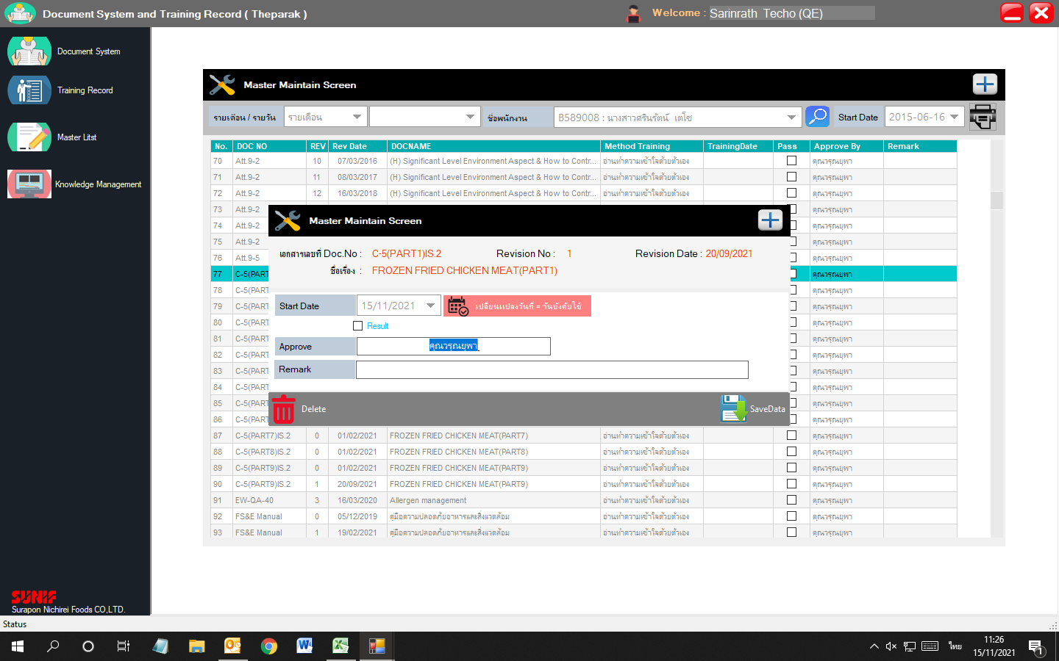

Training History

Training Information

Training Date

Course set >>> เข้าทำอะไรไม่ได้เลย
มีความคิดเพิ่มเติมว่าจะทำได้หรือไม่
1. เพิ่มเติมช่องให้เลือกระดับพนักงาน สำหรับ Course set ที่เป็นแยกตาม C เพื่อที่ผู้ทำการแก้ไข Course set - Basic training
กด Assign ให้กับพนักงานตามระดับ C นั้นๆได้เลย (กดเพิ่มเฉพาะตัวที่เพิ่มใหม่)

Check Training Not Update >>> OK

Training Course Report
1. หัวข้อไม่ถูกต้อง --- หัวข้อหน้าต่าง
Training Course Report
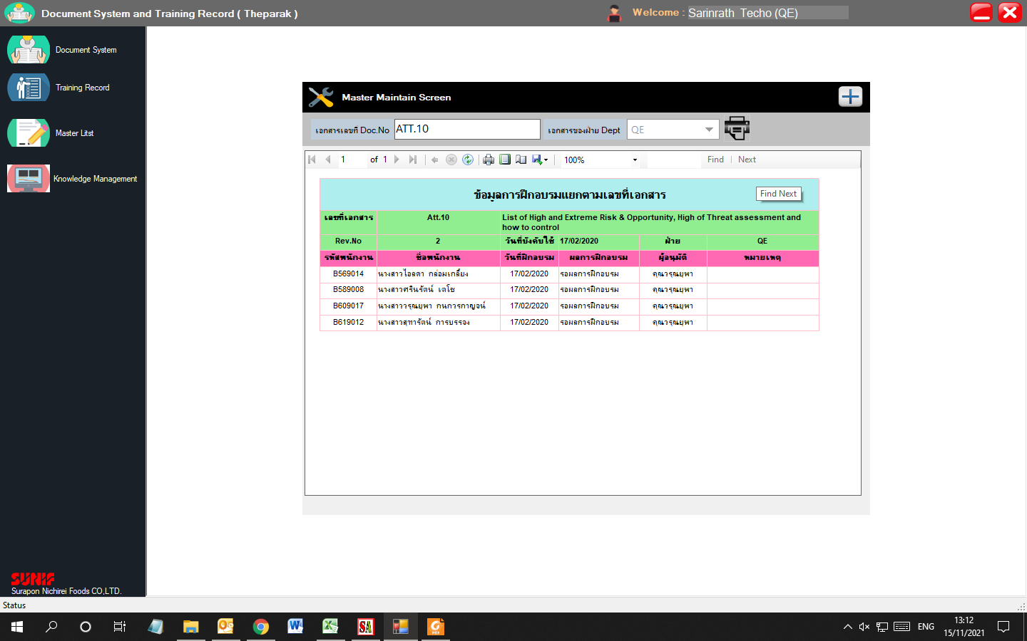

Re-training
จากการสอบถามความต้องการของฝ่าย LB ทราบว่า
1. อยากให้เพิ่มกำหนดการ Assign ประจำปี ว่าในแต่ละปีมีกำหนดการ Re-training อะไรบ้างสำหรับพนักงานแต่ละคน (ตาม OJT) และสามารถเรียกดูได้
>>> อาจใช้รูปแบบเดียวกับ Training assign แต่เพิ่มให้เลือกปีที่ Assign ด้วย โดย Log ปีที่เพิ่มเป็นปีปัจจุบัน และสามารถเลือกปีเก่าเพื่อดูข้อมูลที่ Assign ในปีนั้นๆได้
2. ดึงประวัติการ Re-training ของพนักงานแต่ละคนได้ (เหมือนดึงข้อมูล Training History ตามแบบฟอร์มของ HR แต่อันนี้นอาจต้องขอขึ้นทะเบียนฟอร์มใหม่)
>>> เลือกดูประวัติ Re-training ของแต่ละคน โดยให้เรียงข้อมูลตามวันที่ Re-training

รอบที่ 2
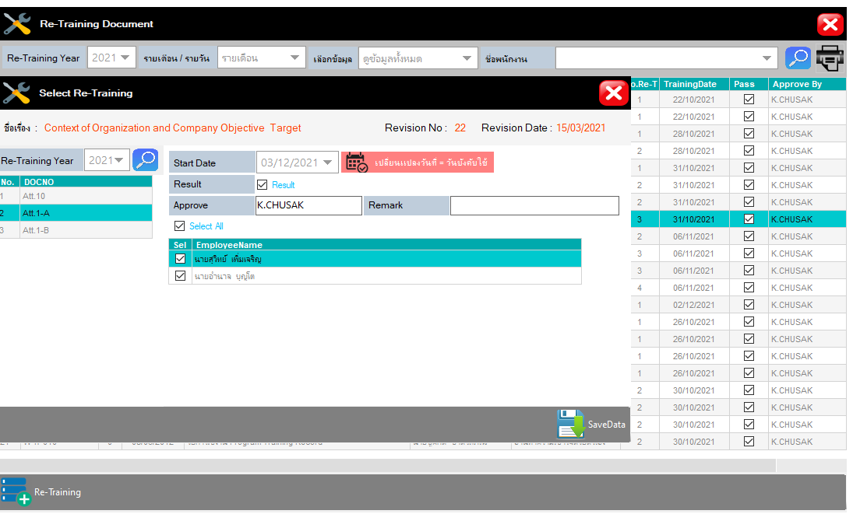
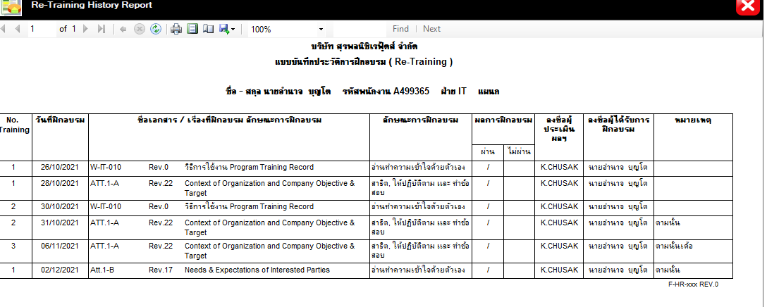
ปัญหาที่พบจากการใช้โปรแกรม Training & สิ่งที่ต้องการเพิ่มเติม

Training assign
1. ช่อง Status ขึ้นเป็นคำว่า "Status" สำหรับ Course set, Course type >>> พี่นายแก้ไขแล้ว

จัดการแล้ว

2. ยังคงกดคอร์สเดิมที่เคยนำเข้าได้ แต่ว่าพอ add เพิ่มไป คอร์สนั้นจะต้องลงข้อมูลของการอบรมใหม่ทั้งหมด (รายละเอียดของผู้อบรม วิธีการอบรม ฯลฯ) >>> พี่นายแก้ไขแล้ว

ลองกด EW-QA-40, FS&E Manual เพิ่มอีกครั้ง
รายละเอียดของผู้อบรม วิธีการอบรม ฯลฯ หายไปเลย

จัดการแล้ว

3. Course type "Procedure" ยังพบคอร์สที่ยกเลิกไปแล้ว, "ทุกประเภท" พบคอร์สที่เป็นเฉพาะฝ่ายปรากฎด้วย |  |  | >>> ยังไม่ได้แก้ไข หรือ อาจรอดูอีกครั้งหลังดึงข้อมูลที่อัพเดตแล้ว

 |  |  |  | รอ Update Item Master

 |  |  |  | เนื่องจาก Import มาจาก Database SA
 |  |  |  | ทำให้ข้อมูลไม่ตรงครับ

4. สัญลักษณ์ของ Add course กับ Copy assign to มันคล่ายกันเกินไป อาจทำให้เข้าใจผิดได้ (สามารถเพิ่มคำอธิบายได้หรือไม่) >>> พี่นายแก้ไขแล้ว

จัดการแล้ว

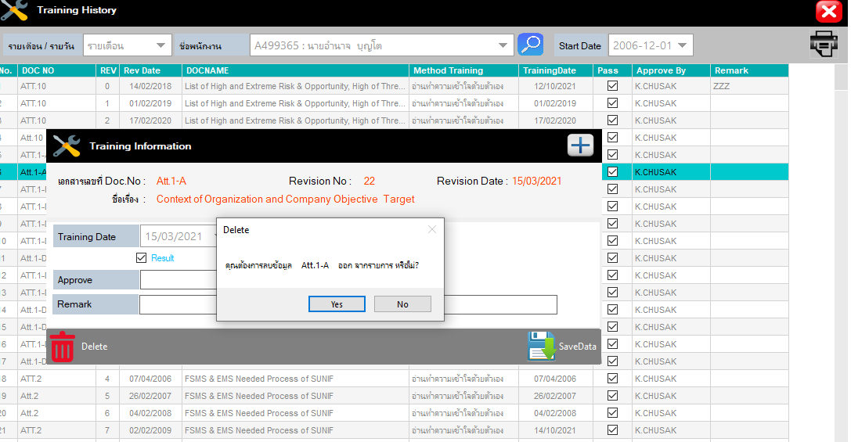
Training History
1. หัวข้อไม่ถูกต้อง --- หัวข้อหน้าต่างและวันที่ฝึกอบรม >>> พี่นายแก้ไขแล้ว
2. ปุ่มกด Delete กดแล้วไม่มีอะไรเกิดขึ้น

Training History

Training Information

Training Date
จัดการแล้ว

Course set |  | >>> ยังคงใช้งานแบบ งงๆ เหมือนยังแก้ไขคอร์สที่เซ็ตไว้ไม่ได้
มีความคิดเพิ่มเติมว่าจะทำได้หรือไม่
1. เพิ่มเติมช่องให้เลือกระดับพนักงาน สำหรับ Course set ที่เป็นแยกตาม C เพื่อที่ผู้ทำการแก้ไข Course set - Basic training
กด Assign ให้กับพนักงานตามระดับ C นั้นๆได้เลย (กดเพิ่มเฉพาะตัวที่เพิ่มใหม่)
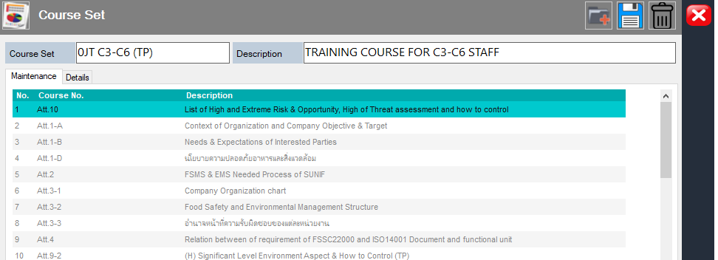
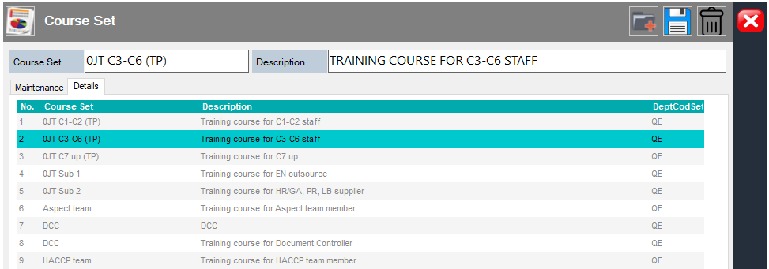

จัดการแล้ว
จัดการแล้ว

 | หมายเหตุ : ใช้วิธีการ Double Click ที่ Tab Details

Check Training Not Update >>> OK

Training Course Report
1. หัวข้อไม่ถูกต้อง --- หัวข้อหน้าต่าง >>> พี่นายแก้ไขแล้ว
Training Course Report

จัดการแล้ว

Re-training |  | >>> พี่นายเพิ่มแล้ว แต่อาจต้องลองให้ฝ่ายที่ใช้ ทดสอบด้วย
จากการสอบถามความต้องการของฝ่าย LB ทราบว่า
1. อยากให้เพิ่มกำหนดการ Assign ประจำปี ว่าในแต่ละปีมีกำหนดการ Re-training อะไรบ้างสำหรับพนักงานแต่ละคน (ตาม OJT) และสามารถเรียกดูได้
>>> อาจใช้รูปแบบเดียวกับ Training assign แต่เพิ่มให้เลือกปีที่ Assign ด้วย โดย Log ปีที่เพิ่มเป็นปีปัจจุบัน และสามารถเลือกปีเก่าเพื่อดูข้อมูลที่ Assign ในปีนั้นๆได้
2. ดึงประวัติการ Re-training ของพนักงานแต่ละคนได้ (เหมือนดึงข้อมูล Training History ตามแบบฟอร์มของ HR แต่อันนี้นอาจต้องขอขึ้นทะเบียนฟอร์มใหม่)
>>> เลือกดูประวัติ Re-training ของแต่ละคน โดยให้เรียงข้อมูลตามวันที่ Re-training

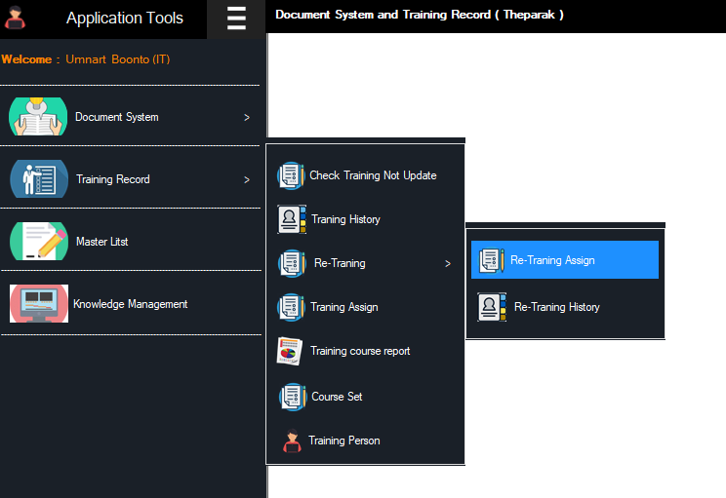
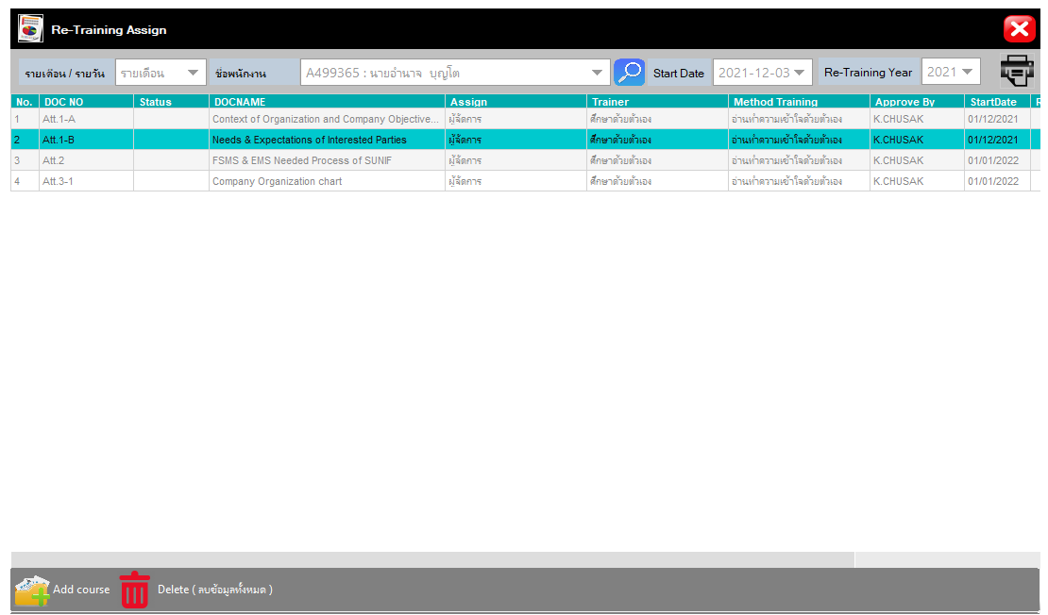

จัดการแล้ว

